Gửi mail cảnh báo + Trạng thái
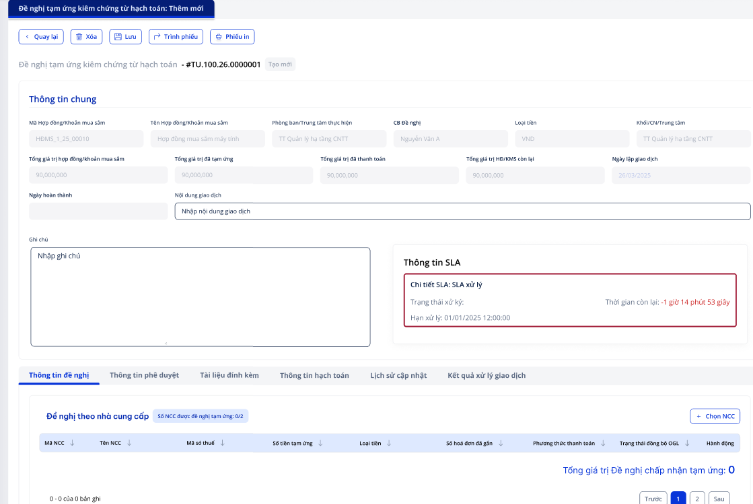
Quy tắc gửi mail
Các mốc hiển thị Alert của hệ thống:
- SLA Alert 70%: Thời gian xử lý ticket đã qua 70% khoảng thời gian SLA cam kết , chuyển trạng thái Alert status thành Alert Stage 1,email cho người đang xử lý

- SLA Alert 90%: Thời gian xử lý ticket đã qua 90% khoảng thời gian SLA cam kết , chuyển trạng thái Alert status thành Alert Stage 2, email cho người đang xử lý

- SLA Alert BREACH: Thời gian xử lý ticket đã quá khoảng thời gian SLA cam kết , chuyển trạng thái Alert status thành Alert Stage 3, email cho người đang xử lý

Trạng thái sla
Không tính SLA: Khi user vào phiếu đề nghị nhưng task đấy chưa tới lượt ông ấy xử lý
Trong thời gian: Khi phiếu đã tới phiên user xử lý và vẫn trong thời gian quy định (Khi thời gian còn lại >0)
Vi phạm: Là những phiếu quá hạn SLA ( thời gian còn lại =< 0)

Màn hình sla
SLA khi ở trạng thái "Trong thời gian"
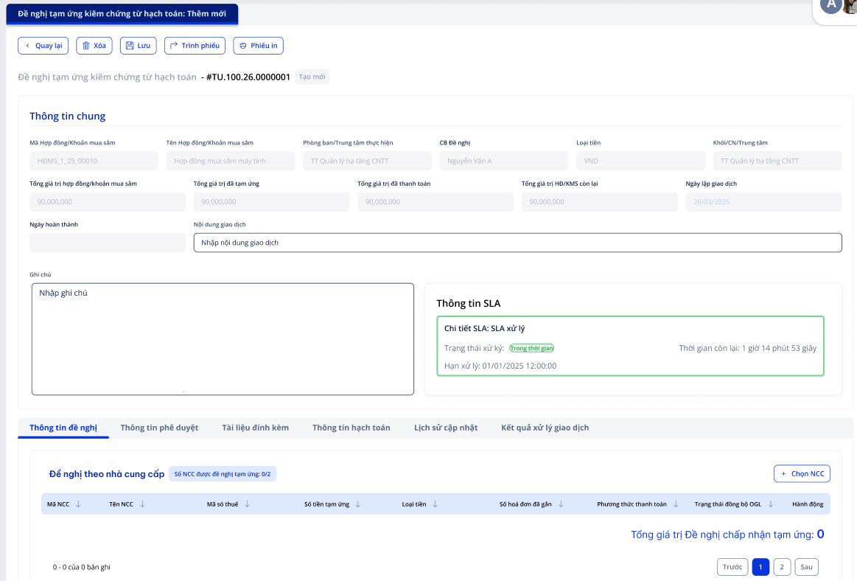

SLA khi ở trạng thái "Chưa tính"
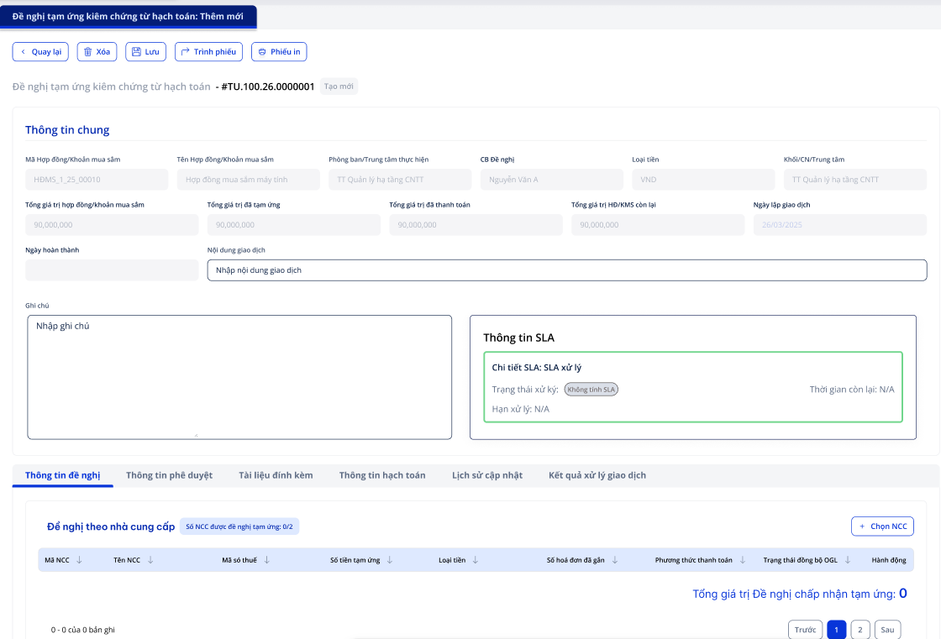

SLA khi ở trạng thái "Vi phạm"

